关系图
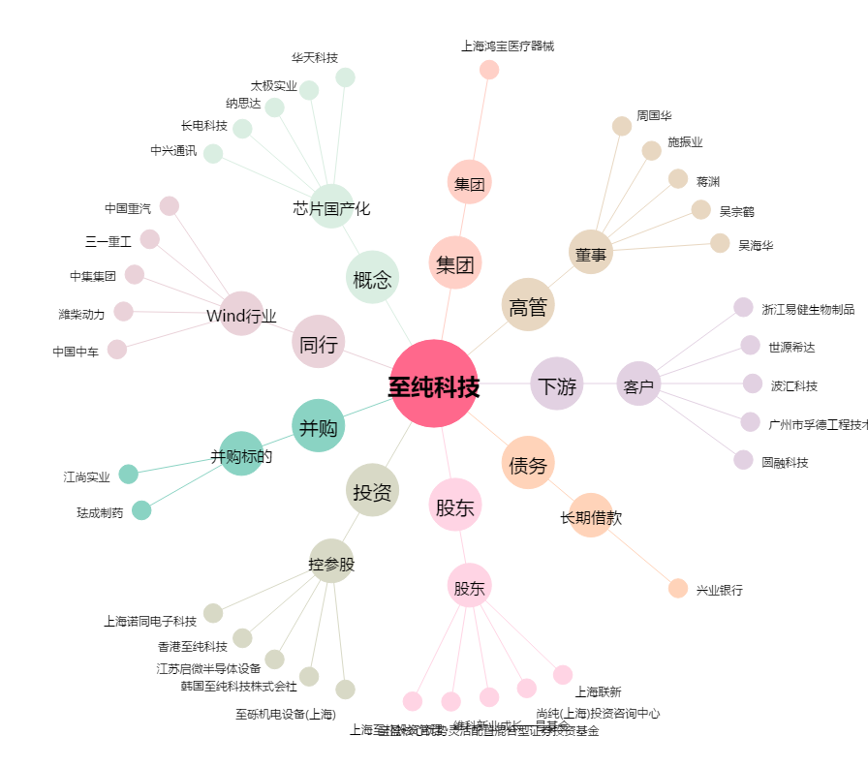
至纯科技[603690.SH] - 关系概览图

